TxRxMatrix
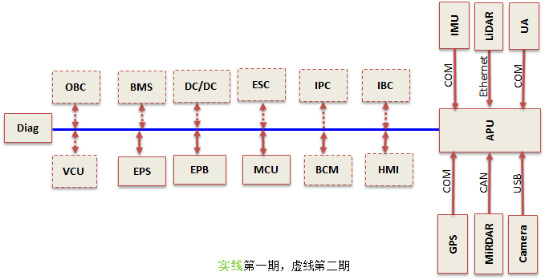
Tx\Rx | APU | EPS | EPB | MCU | Diag |  |  |  |  |  |  |  |  |  |  |  | Tx\Rx | MessageList | APU | EPS | EPB | MCU | Diag
APU | / | R | R | R |  |  |  |  |  |  |  |  |  |  |  |  | APU(1) | 1、APU工作模式开关 | / | R | R | R | R
EPS | R | / |  |  |  |  |  |  |  |  |  |  |  |  |  |  |  | 2、APU自动驾驶工作状态 | / | R | R | R | R
EPB |  |  | / |  |  |  |  |  |  |  |  |  |  |  |  |  |  | 6、APU请求控制MCU指令 | / |  |  | R | R
MCU |  |  |  | / |  |  |  |  |  |  |  |  |  |  |  |  |  | 7、APU请求控制MCU指令有效性 | / |  |  | R | R
Diag |  |  |  |  | / |  |  |  |  |  |  |  |  |  |  |  |  | 8、电机工作模式 | / |  |  | R | R
 |  |  |  |  |  | / |  |  |  |  |  |  |  |  |  |  |  | 9、电机控制模式 | / |  |  | R | R
 |  |  |  |  |  |  | / |  |  |  |  |  |  |  |  |  |  | 10、电机目标转速/转速限值 | / |  |  | R | R
 |  |  |  |  |  |  |  | / |  |  |  |  |  |  |  |  |  | 11、电机目标转矩/转矩限值 | / |  |  | R | R
 |  |  |  |  |  |  |  |  | / |  |  |  |  |  |  |  |  | 12、APU请求控制SBW挡位指令 | / |  |  | R | R
 |  |  |  |  |  |  |  |  |  | / |  |  |  |  |  |  |  | 13、APU请求控制SBW挡位指令有效性 | / |  |  | R | R
 |  |  |  |  |  |  |  |  |  |  | / |  |  |  |  |  |  | 14、控制SBW挡位指令 | / |  |  | R | R
 |  |  |  |  |  |  |  |  |  |  |  | / |  |  |  |  |  | 17、EPB驻车指令 | / |  | R | R | R
 |  |  |  |  |  |  |  |  |  |  |  |  | / |  |  |  |  | 18、EPB刹车指令(暂代行车制动) | / |  | R | R | R
 |  |  |  |  |  |  |  |  |  |  |  |  |  | / |  |  |  | APU报文循环码 | / | R | R | R | R
 |  |  |  |  |  |  |  |  |  |  |  |  |  |  | / |  |  | APU报文校验和 | / | R | R | R | R
 |  |  |  |  |  |  |  |  |  |  |  |  |  |  |  | / | EPB(3) | 1、EPB工作状态 | R |  | / | R | R
 |  |  |  |  |  |  |  |  |  |  |  |  |  |  |  |  |  | 4、EPB刹车灯点亮指令 | R |  | / | R | R
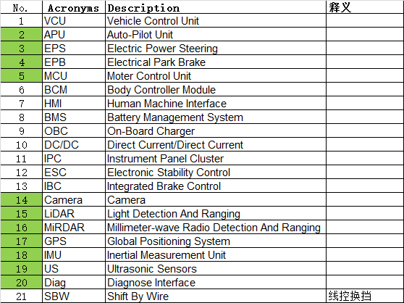
 |  |  |  |  |  |  |  |  |  |  |  |  |  |  |  |  | MCU(4) | 1、MCU电机工作状态 | R | R | R | / | R
 |  |  |  |  |  |  |  |  |  |  |  |  |  |  |  |  |  | 油门踏板信号 | R |  | R | / | R
 |  |  |  |  |  |  |  |  |  |  |  |  |  |  |  |  |  | 油门踏板信号有效性 | R |  | R | / | R
 |  |  |  |  |  |  |  |  |  |  |  |  |  |  |  |  |  | 挡位信号 | R |  | R | / | R
 |  |  |  |  |  |  |  |  |  |  |  |  |  |  |  |  |  | 挡位信号有效性 | R |  | R | / | R
 |  |  |  |  |  |  |  |  |  |  |  |  |  |  |  |  |  | 制动踏板信号 | R |  | R | / | R
 |  |  |  |  |  |  |  |  |  |  |  |  |  |  |  |  |  | 制动踏板信号有效性 | R |  | R | / | R
 |  |  |  |  |  |  |  |  |  |  |  |  |  |  |  |  |  | 上电信号 | R |  | R | / | R
 |  |  |  |  |  |  |  |  |  |  |  |  |  |  |  |  |  | 电机当前转速 | R | R | R | / | R
 |  |  |  |  |  |  |  |  |  |  |  |  |  |  |  |  |  | 电机当前转矩 | R |  | R | / | R
 |  |  |  |  |  |  |  |  |  |  |  |  |  |  |  |  |  | 电机电流 | R |  |  | / | R
 |  |  |  |  |  |  |  |  |  |  |  |  |  |  |  |  |  | 电机电压 | R |  |  | / | R
 |  |  |  |  |  |  |  |  |  |  |  |  |  |  |  |  |  | 电机本体温度 | R |  |  | / | R
 |  |  |  |  |  |  |  |  |  |  |  |  |  |  |  |  |  | 电机控制器温度 | R |  |  | / | R
 |  |  |  |  |  |  |  |  |  |  |  |  |  |  |  |  |  | 控制器故障等级 | R |  |  | / | R
 |  |  |  |  |  |  |  |  |  |  |  |  |  |  |  |  |  | 故障代码 | R |  |  | / | R
 |  |  |  |  |  |  |  |  |  |  |  |  |  |  |  |  |  | MCU报文循环码 | R |  |  | / | R
 |  |  |  |  |  |  |  |  |  |  |  |  |  |  |  |  |  | MCU报文校验和 | R |  |  | / | R
 |  |  |  |  |  |  |  |  |  |  |  |  |  |  |  |  | Diag | ALL | R | R | R | R | /

